상품제안서
라미 사파리 만년필 | 상품코드: S26115

 |  |  |  |  |  |  | 02-713-8555 | www.synergygift.co.kr
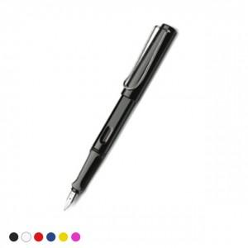 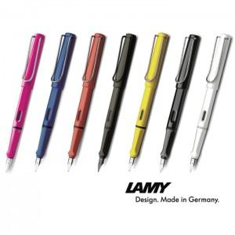

【상세/제작정보】

【인쇄/포장옵션】 | 실크, 레이저 / 시판박스

【공급단가】 | 수량 | 30~ | 50~ | 100~ | 300~ | 500~
*VAT별도 | 단가 | 38,700원 | 37,500원 | 36,500원 | 35,600원 | 34,900원

【상품 URL】 | https://www.synergygift.co.kr:443/src/goods_detail.php?gdno=26115

